Thư viện thẻ
Project Name | Thiết kế và phát triển nền tảng học tập thông minh tích hợp trợ lý ảo AI và cá nhân hoá lộ trình học tập
Module Code | Thư viện thẻ
 | Hoàn thành | Lỗi | Chưa kiểm tra | Bị chăn | Tổng số trường hợp thử nghiệm
Round 1 | 15 | 2 | 0 | 0 | 15
Round 2 | 9 | 0 | 0 | 0 | 9
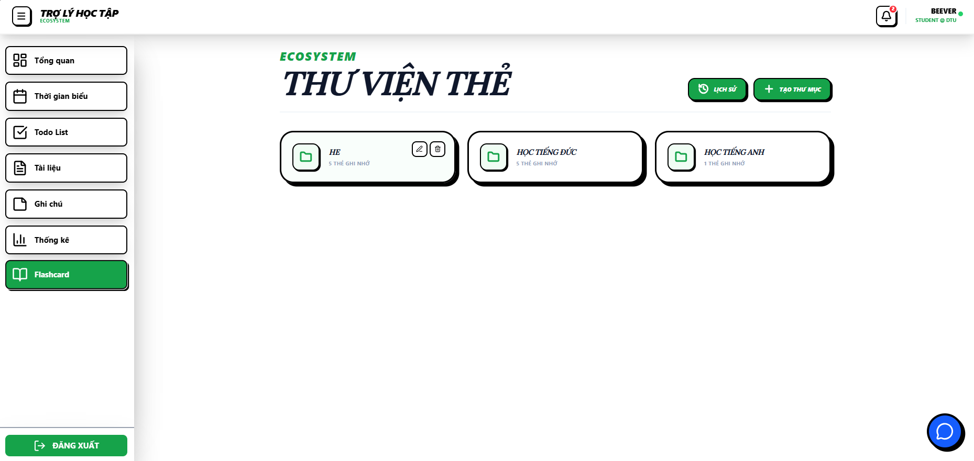
Test Case ID | Mô tả | Hành động | Điều kiện tiên quyết | Kết quả mong đợi | Kết quả thực tế | Kết quả |  |  | Kết quả |  |  | Chú thích
 |  |  |  |  |  | Vòng 1 |  |  | Vòng 2
 |  |  |  |  |  | Trạng thái | Ngày kiểm tra | Người kiểm tra | Trạng thái | Ngày kiểm tra | Người kiểm tra
GUI_SHOW Trang Thư viện thẻ
GUI-TVT1 | [Tiêu đề flashcard] Text |  |  | -Text: black -Status: enable | -Text: black -Status: enable | Pass | 2026-03-04 | Hằng
GUI-TVT2 | [Xem lịch sử] Button |  |  | -Text: white -Background: Green -Status: enable -Border: black | -Text: white -Background: Green -Status: enable -Border: black | Pass | 2026-03-04 | Hằng
GUI-TVT3 | [Tạo thư mục flashcard] Button |  |  | -Text: white -Background: Green -Status: enable -Border: black | -Text: white -Background: Green -Status: enable -Border: black | Pass | 2026-03-04 | Hằng
GUI-TVT4 | [Khung thư mục flashcard] Panel |  |  | -Text: black -Status: enable -Border: black | -Text: black -Status: enable -Border: black | Pass | 2026-03-04 | Hằng
GUI-TVT5 | [Sửa tên folder] Button |  |  | -Text: black -Status: hover: enable -Border: black -Icon: pencil | -Text: black -Status: hover: enable -Border: black -Icon: pencil | Pass | 2026-03-04 | Hằng
GUI-TVT6 | [Xóa folder] Button |  |  | -Text: black -Status: hover: enable -Border: black -Icon: trash | -Text: black -Status: hover: enable -Border: black -Icon: trash | Pass | 2026-03-04 | Hằng
FUNCTION_SHOW Trang Thư viện thẻ
FUNC-TVT1 | Xem lịch sử | Nhấn nút “Xem lịch sử” | Đã đăng nhập | Hệ thống chuyển hướng đến trang lịch sử thành công | Hệ thống chuyển hướng đến trang lịch sử thành công | Pass | 2026-03-04 | Hằng | Pass | 20/4/2026 | Hằng
FUNC-TVT2 | Tạo thư mục | 1. Nhấn nút “Tạo thư mục flashcard” 2. Nhập tên thư mục 3. Nhấn xác nhận | Đã đăng nhập | thông báo "Tạo thư mục thành công!" | thông báo "Tạo thư mục thành công!" | Pass | 2026-03-04 | Hằng | Pass | 20/4/2026 | Hằng
FUNC-TVT3 | Tạo thư mục trùng tên | 1. Nhấn nút “Tạo thư mục flashcard” 2. Nhập tên thư mục trùng với tên đã tồn tại 3. Nhấn xác nhận | Đã đăng nhập | thông báo "Tên folder đã tồn tại" | thông báo "Tạo thư mục thành công!" | Fail | 2026-03-04 | Hằng | Pass | 20/4/2026 | Hằng
FUNC-TVT4 | Tạo thư mục mà không nhập tên | 1. Nhấn nút “Tạo thư mục flashcard” 2. Nhấn xác nhận | Đã đăng nhập | nút xác nhận bị làm mờ không thể nhấn | nút xác nhận bị làm mờ không thể nhấn | Pass | 2026-03-04 | Hằng | Pass | 20/4/2026 | Hằng
FUNC-TVT5 | Sửa tên folder | 1. Nhấn nút “Sửa tên folder” khi di chuột vào 1 thư mục 2. Sửa tên thư mục 3. Nhấn xác nhận | Folder tồn tại | thông báo "Đổi tên folder thành công!" | thông báo "Lỗi lưu thư mục!" | Fail | 2026-03-04 | Hằng | Pass | 20/4/2026 | Hằng
FUNC-TVT6 | Sửa tên folder nhưng không sửa | 1. Nhấn nút “Sửa tên folder” khi di chuột vào 1 thư mục 2. Sửa tên thư mục 3. Nhấn hủy | Folder tồn tại | thư mục vẫn hiển thị tên trên thư viện và không bị sửa tên | thư mục vẫn hiển thị tên trên thư viện và không bị sửa tên | Pass | 2026-03-04 | Hằng | Pass | 20/4/2026 | Hằng
FUNC-TVT7 | Sửa tên folder mà không nhập tên folder | 1. Nhấn nút “Sửa tên folder” khi di chuột vào 1 thư mục 2. Xóa tên thư mục 3. Nhấn xác nhận | Folder tồn tại | nút xác nhận bị làm mờ không thể nhấn | nút xác nhận bị làm mờ không thể nhấn | Pass | 2026-03-04 | Hằng | Pass | 20/4/2026 | Hằng
FUNC-TVT8 | chọn xóa folder | 1. Nhấn nút “Xóa folder” khi di chuột vào 1 thư mục 2. Chọn ok | Folder tồn tại | thông báo "Đã xóa thư mục!" | thông báo "Đã xóa thư mục!" | Pass | 2026-03-04 | Hằng | Pass | 20/4/2026 | Hằng
FUNC-TVT9 | chọn xóa folder nhưng không xóa | 1. Nhấn nút “Xóa folder” khi di chuột vào 1 thư mục 2. Chọn hủy | Folder tồn tại | thư mục vẫn hiển thị trên thư viện và không bị xóa | thư mục vẫn hiển thị trên thư viện và không bị xóa | Pass | 2026-03-04 | Hằng | Pass | 20/4/2026 | Hằng

Lịch sử rèn luyện
Project Name | Thiết kế và phát triển nền tảng học tập thông minh tích hợp trợ lý ảo AI và cá nhân hoá lộ trình học tập
Module Code | Thư viện thẻ
 | Hoàn thành | Lỗi | Chưa kiểm tra | Bị chăn | Tổng số trường hợp thử nghiệm
Round 1 | 21 | 0 | 0 | 0 | 21
Round 2 | 9 | 0 | 0 | 0 | 9
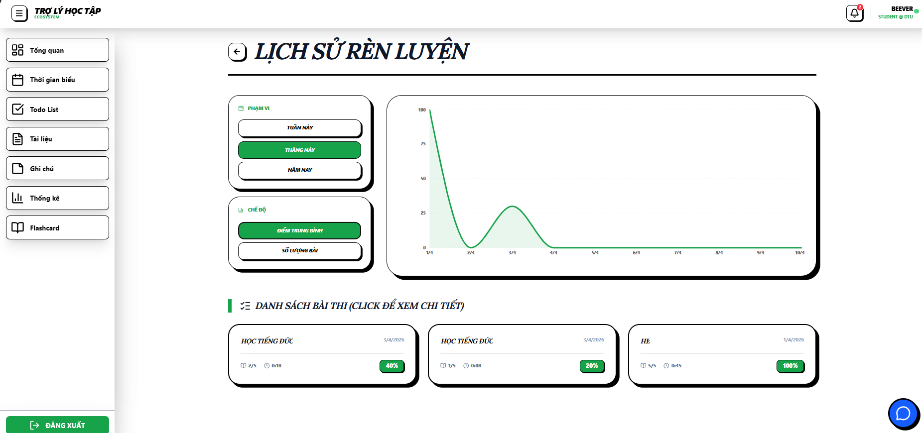 |  |  | 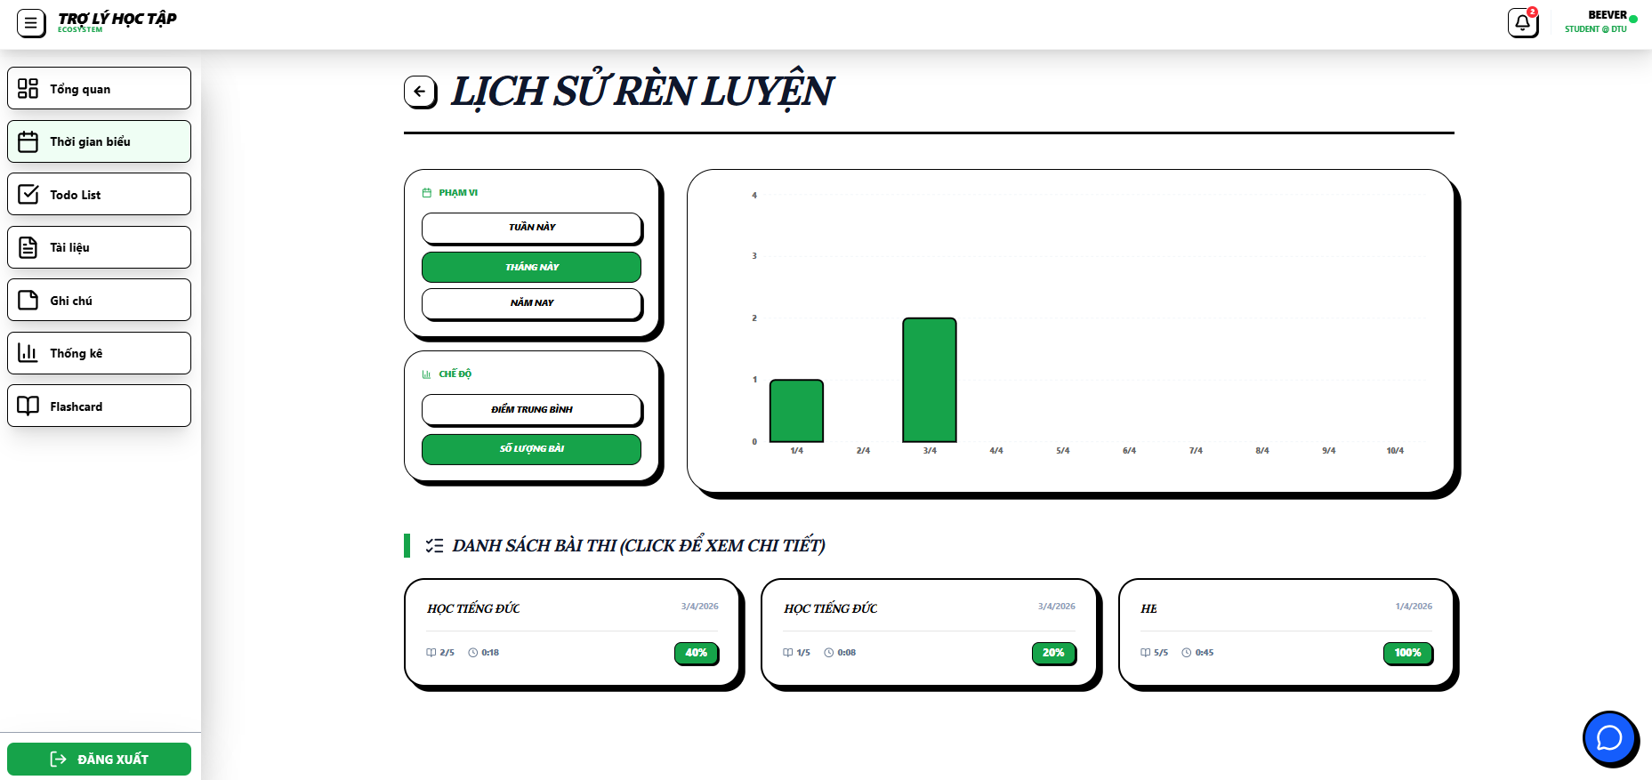 |  |  |  |  | 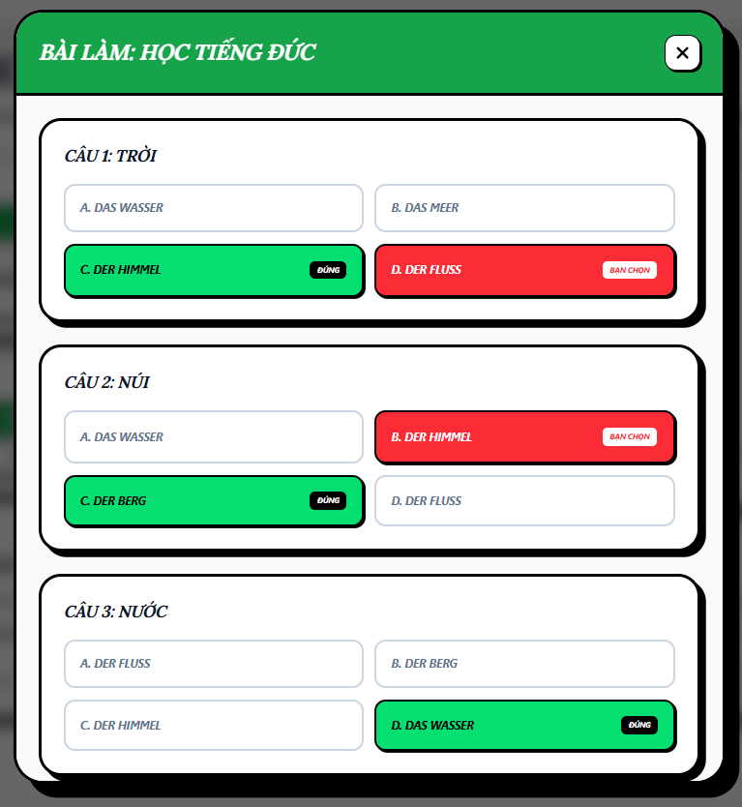
Test Case ID | Mô tả | Hành động | Điều kiện tiên quyết | Kết quả mong đợi | Kết quả thực tế | Kết quả |  |  | Kết quả |  |  | Chú thích
 |  |  |  |  |  | Vòng 1 |  |  | Vòng 2
 |  |  |  |  |  | Trạng thái | Ngày kiểm tra | Người kiểm tra | Trạng thái | Ngày kiểm tra | Người kiểm tra
GUI_SHOW Trang Thư viện thẻ
GUI-LS1 | [LỊCH SỬ RÈN LUYỆN] Text |  |  | -Text: black -Status: enable | -Text: black -Status: enable | Pass | 2026-03-04 | Hằng
GUI-LS2 | [Phạm vi (tuần/tháng/năm] Button |  |  | -Text: white -Background: Green -Status: enable -Border: black | -Text: white -Background: Green -Status: enable -Border: black | Pass | 2026-03-04 | Hằng
GUI-LS3 | [Chế độ (Điểm trung bình/số lượng bài)] Button |  |  | -Text: white -Background: Green -Status: enable -Border: black | -Text: white -Background: Green -Status: enable -Border: black | Pass | 2026-03-04 | Hằng
GUI-LS4 | [bảng thống kê]Statistical table |  |  | -Text: black -Status: enable -Border: black | -Text: black -Status: enable -Border: black | Pass | 2026-03-04 | Hằng
GUI-LS5 | [Danh sách bài thi] link button |  |  | -Text: black -Status: hover: enable -Border: black | -Text: black -Status: hover: enable -Border: black | Pass | 2026-03-04 | Hằng
GUI-LS6 | [tiêu đề BÀI LÀM] text |  |  | -Text: white -background: green -Status: enable | -Text: white -background: green -Status: enable | Pass | 2026-03-04 | Hằng
GUI-LS7 | [Danh sách câu hỏi] box |  |  | -Text: black -Status: enable | -Text: black -Status: enable | Pass | 2026-03-04 | Hằng
GUI-LS8 | [Câu hỏi] text |  |  | -Text: black -Status: enable | -Text: black -Status: enable | Pass | 2026-03-04 | Hằng
GUI-LS9 | [Câu trả lời] text |  |  | -Text: black -Status: enable | -Text: black -Status: enable | Pass | 2026-03-04 | Hằng
GUI-LS10 | [Câu trả lời đúng] text |  |  | -Text: black -Status: enable -background: green | -Text: black -Status: enable -background: green | Pass | 2026-03-04 | Hằng
GUI-LS11 | [Câu trả lời sai] text |  |  | -Text: white -Status: enable -background: red | -Text: white -Status: enable -background: red | Pass | 2026-03-04 | Hằng
GUI-LS12 | [x] button |  |  | -Text: black -Status: enable -Border: black | -Text: black -Status: enable -Border: black | Pass | 2026-03-04 | Hằng
FUNCTION_SHOW Trang Thư viện thẻ
FUNC-LS1 | Kiểm tra lọc theo phạm vi | 1. Click lần lượt vào: Tuần này, Tháng này, Năm nay | Có dữ liệu lịch sử | Biểu đồ cập nhật trục X tương ứng: - Tuần: theo ngày trong tuần - Tháng: theo ngày trong tháng - Năm: theo tháng trong năm Dữ liệu hiển thị đúng theo phạm vi đã chọn | Biểu đồ cập nhật trục X tương ứng: - Tuần: theo ngày trong tuần - Tháng: theo ngày trong tháng - Năm: theo tháng trong năm Dữ liệu hiển thị đúng theo phạm vi đã chọn | Pass | 2026-03-04 | Hằng | Pass | 20/4/2026 | Hằng
FUNC-LS2 | Kiểm tra lọc theo chế độ | 1. Click chọn Điểm trung bình 2. Click chọn Số lượng bài | Đã có dữ liệu biểu đồ | Trục Y và đường biểu diễn thay đổi: - Chế độ Điểm: thang 0–100 - Chế độ Số lượng: hiển thị số bài đã làm | Trục Y và đường biểu diễn thay đổi: - Chế độ Điểm: thang 0–100 - Chế độ Số lượng: hiển thị số bài đã làm | Pass | 2026-03-04 | Hằng | Pass | 20/4/2026 | Hằng
FUNC-LS3 | Trạng thái nút được chọn | 1. Click vào từng nút chế độ | Màn hình hiển thị đầy đủ nút | Nút được chọn đổi màu nền (xanh) và chữ (trắng), các nút khác giữ trạng thái mặc định | Nút được chọn đổi màu nền (xanh) và chữ (trắng), các nút khác giữ trạng thái mặc định | Pass | 2026-03-04 | Hằng | Pass | 20/4/2026 | Hằng
FUNC-LS4 | Hiển thị Tooltip trên biểu đồ | 1. Hover vào điểm dữ liệu trên biểu đồ | Có dữ liệu biểu đồ | Hiển thị tooltip gồm: - Ngày - Điểm hoặc số lượng bài (theo chế độ) | Hiển thị tooltip gồm: - Ngày - Điểm hoặc số lượng bài (theo chế độ) | Pass | 2026-03-04 | Hằng | Pass | 20/4/2026 | Hằng
FUNC-LS5 | Di chuyển chuột liên tục | 1. Rê chuột qua nhiều điểm dữ liệu | Có dữ liệu biểu đồ | Tooltip cập nhật đúng, không lag, không lệch vị trí | Tooltip cập nhật đúng, không lag, không lệch vị trí | Pass | 2026-03-04 | Hằng | Pass | 20/4/2026 | Hằng
FUNC-LS6 | Mở chi tiết bài thi | 1. Click vào 1 thẻ bài thi | Có danh sách bài thi | Hiển thị modal chi tiết gồm tiêu đề và danh sách câu hỏi | Hiển thị modal chi tiết gồm tiêu đề và danh sách câu hỏi | Pass | 2026-03-04 | Hằng | Pass | 20/4/2026 | Hằng
FUNC-LS7 | Hiển thị nội dung câu hỏi | 1. Kiểm tra trong modal | Modal đã mở | Mỗi câu hỏi hiển thị: - Nội dung câu hỏi - 4 đáp án lựa chọn | Mỗi câu hỏi hiển thị: - Nội dung câu hỏi - 4 đáp án lựa chọn | Pass | 2026-03-04 | Hằng | Pass | 20/4/2026 | Hằng
FUNC-LS8 | Logic màu sắc đáp án | 1. Quan sát câu đã trả lời | Có dữ liệu bài làm | - Đáp án đúng: Nền xanh, chữ trắng - Đáp án sai đã chọn: Nền đỏ, chữ trắng - Đáp án khác: Nền trắng, chữ đen | - Đáp án đúng: Nền xanh, chữ trắng - Đáp án sai đã chọn: Nền đỏ, chữ trắng - Đáp án khác: Nền trắng, chữ đen | Pass | 2026-03-04 | Hằng | Pass | 20/4/2026 | Hằng
FUNC-LS9 | Đóng cửa sổ chi tiết | 1. Click nút [X] hoặc Đóng | Modal đang mở | Modal đóng, quay về màn hình lịch sử | Modal đóng, quay về màn hình lịch sử | Pass | 2026-03-04 | Hằng | Pass | 20/4/2026 | Hằng

chi tiết thư mục
Project Name | Thiết kế và phát triển nền tảng học tập thông minh tích hợp trợ lý ảo AI và cá nhân hoá lộ trình học tập
Module Code | Chi tiết thư mục
 | Hoàn thành | Lỗi | Chưa kiểm tra | Bị chăn | Tổng số trường hợp thử nghiệm
Round 1 | 24 | 0 | 0 | 0 | 24
Round 2 | 9 | 0 | 0 | 0 | 9
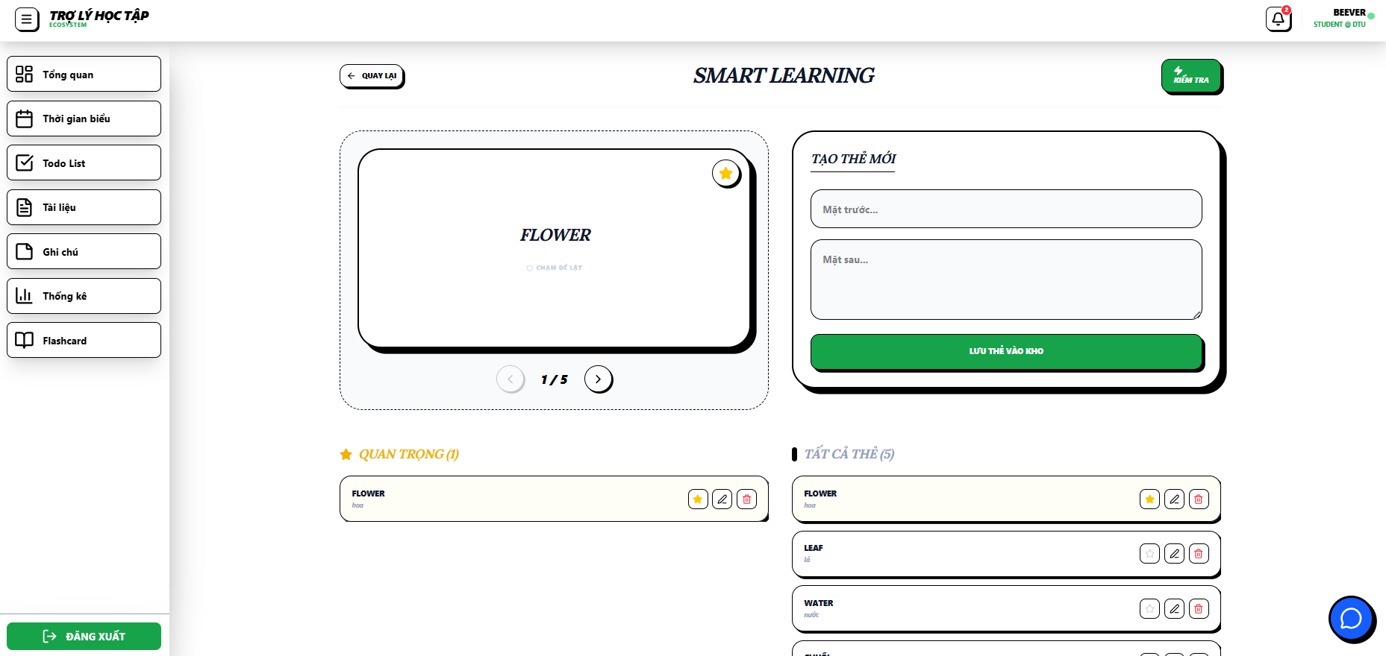 |  |  |  | 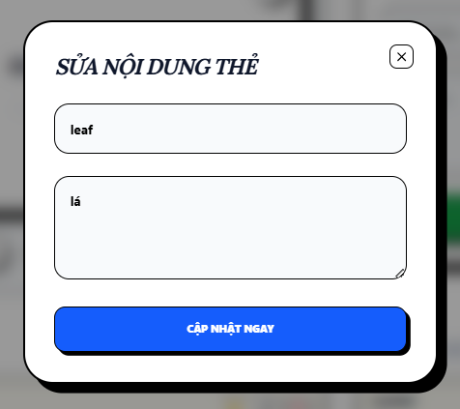
Test Case ID | Mô tả | Hành động | Điều kiện tiên quyết | Kết quả mong đợi | Kết quả thực tế | Kết quả |  |  | Kết quả |  |  | Chú thích
 |  |  |  |  |  | Vòng 1 |  |  | Vòng 2
 |  |  |  |  |  | Trạng thái | Ngày kiểm tra | Người kiểm tra | Trạng thái | Ngày kiểm tra | Người kiểm tra
GUI_SHOW Trang Chi tiết thư mục
GUI-CTTM1 | [Quay lại] Button |  |  | - Text: black - Icon: Arrow left - Border: black - Status: enable | - Text: black - Icon: Arrow left - Border: black - Status: enable | Pass | 2026-03-04 | Hằng
GUI-CTTM2 | [Kiểm tra] Button |  |  | - Text: White - Background: Green - Icon: Lightning - Border: black - Status: Enable | - Text: White - Background: Green - Icon: Lightning - Border: black - Status: Enable | Pass | 2026-03-04 | Hằng
GUI-CTTM3 | [Flashcard chính] Card |  |  | - Text: Black (Bold, Center) - Subtext: Gray - Border: black | - Text: Black (Bold, Center) - Subtext: Gray - Border: black | Pass | 2026-03-04 | Hằng
GUI-CTTM4 | [Đánh dấu sao] Button |  |  | - Icon: Star - Màu: Yellow (selected) / Gray (default) | - Icon: Star - Màu: Yellow (selected) / Gray (default) | Pass | 2026-03-04 | Hằng
GUI-CTTM5 | [Điều hướng thẻ] Button |  |  | - Icon: Arrow left / right - Text: Black - Status: Enable / Disable | - Icon: Arrow left / right - Text: Black - Status: Enable / Disable | Pass | 2026-03-04 | Hằng
GUI-CTTM6 | [Ô nhập mặt trước] Input |  |  | - Text: Black - Placeholder: Gray - Border: black | - Text: Black - Placeholder: Gray - Border: black | Pass | 2026-03-04 | Hằng
GUI-CTTM7 | [Ô nhập mặt sau] Textarea |  |  | - Text: Black - Placeholder: Gray - Border: black | - Text: Black - Placeholder: Gray - Border: black | Pass | 2026-03-04 | Hằng
GUI-CTTM8 | [Lưu thẻ vào kho] Button |  |  | - Text: White - Background: Green - Border: black - Status: Enable | - Text: White - Background: Green - Border: black - Status: Enable | Pass | 2026-03-04 | Hằng
GUI-CTTM9 | [Dòng thẻ chi tiết] Item |  |  | - Text: Black - Icon: Star / Edit / Trash - Border: black | - Text: Black - Icon: Star / Edit / Trash - Border: black | Pass | 2026-03-04 | Hằng
GUI-CTTM10 | [Sửa] Button |  |  | -Text: black -Status: hover: enable -Border: black -Icon: pencil | -Text: black -Status: hover: enable -Border: black -Icon: pencil | Pass | 2026-03-04 | Hằng
GUI-CTTM11 | [Xóa] Button |  |  | -Text: black -Status: hover: enable -Border: black -Icon: trash | -Text: black -Status: hover: enable -Border: black -Icon: trash | Pass | 2026-03-04 | Hằng
GUI-CTTM12 | [Ô nhập mặt trước] Input |  |  | - Text: Black - Placeholder: Gray - Border: black | - Text: Black - Placeholder: Gray - Border: black | Pass | 2026-03-04 | Hằng
GUI-CTTM13 | [Ô nhập mặt sau] Input |  |  | - Text: Black - Placeholder: Gray - Border: black | - Text: Black - Placeholder: Gray - Border: black | Pass | 2026-03-04 | Hằng
GUI-CTTM14 | [Cập nhật ngay] Button |  |  | -Text: white -Status: hover: enable -Border: black | -Text: white -Status: hover: enable -Border: black | Pass | 2026-03-04 | Hằng
GUI-CTTM15 | [x] Button |  |  | -Text: black -Status: hover: enable -Border: black | -Text: black -Status: hover: enable -Border: black | Pass | 2026-03-04 | Hằng
FUNCTION_SHOW Trang chi tiết thư mục
FUNC-CTTM1 | Sử dụng flashcard | 1. Mở màn hình 2. Click [Flashcard chính] 3. Nhấn điều hướng trái/phải 4. Click [Đánh dấu sao] | Đã có ít nhất 1 flashcard | thẻ Hiển thị đúng Lật thẻ thành công Điều hướng đúng Star đổi màu | thẻ Hiển thị đúng Lật thẻ thành công Điều hướng đúng Star đổi màu | Pass | 2026-03-04 | Hằng | Pass | 20/4/2026 | Hằng
FUNC-CTTM2 | Thêm flashcard | 1. Nhập [Mặt trước] 2. Nhập [Mặt sau] 3. Click [Lưu thẻ vào kho] | Đang ở màn hình Flashcard | Lưu thành công thông báo "Đã tạo thẻ Flashcard mới." Hiển thị trong danh sách | Lưu thành công Hiển thị trong danh sách | Pass | 2026-03-04 | Hằng | Pass | 20/4/2026 | Hằng
FUNC-CTTM3 | Thêm flashcard (thiếu dữ liệu) | 1. Nhập thiếu 1 trường 2. Click lưu | Đang ở màn hình Flashcard | Không cho lưu thông báo "Nhập đủ 2 mặt của thẻ!" | Không cho lưu Hiển thị lỗi | Pass | 2026-03-04 | Hằng | Pass | 20/4/2026 | Hằng
FUNC-CTTM4 | Sửa flashcard | 1. Click [Sửa] 2. Chỉnh nội dung 3. Click [Cập nhật ngay] | Đã có flashcard trong danh sách | Dữ liệu được cập nhật thông báo "Đã cập nhật thẻ! " | Dữ liệu được cập nhật | Pass | 2026-03-04 | Hằng | Pass | 20/4/2026 | Hằng
FUNC-CTTM5 | Sửa flashcard (dữ liệu rỗng) | 1. Click [Sửa] 2. Xóa nội dung 3. Click cập nhật | Đã có flashcard | Không cho cập nhật Báo lỗi "Nhập đủ 2 mặt nhé!" | Không cho cập nhật Báo lỗi | Pass | 2026-03-04 | Hằng | Pass | 20/4/2026 | Hằng
FUNC-CTTM6 | Hủy chỉnh sửa | 1. Click [Sửa] 2. Click [x] | Đang mở form sửa | Đóng form Dữ liệu giữ nguyên | Đóng form Dữ liệu giữ nguyên | Pass | 2026-03-04 | Hằng | Pass | 20/4/2026 | Hằng
FUNC-CTTM7 | Xóa flashcard | 1. Click [Xóa] 2. Xác nhận | Đã có flashcard | Thẻ bị xóa thông báo "Đã xóa thẻ!" | Thẻ bị xóa | Pass | 2026-03-04 | Hằng | Pass | 20/4/2026 | Hằng
FUNC-CTTM8 | Điều hướng màn hình | 1. Click [Quay lại] 2. Click [Kiểm tra] | Đang ở màn hình Flashcard | Chuyển màn thành công | Chuyển màn thành công | Pass | 2026-03-04 | Hằng | Pass | 20/4/2026 | Hằng
FUNC-CTTM9 | Nhập dữ liệu đặc biệt | 1. Nhập ký tự đặc biệt / chuỗi dài 2. Click lưu | Đang ở màn hình Flashcard | Không lỗi hệ thống Xử lý đúng | Không lỗi hệ thống Xử lý đúng | Pass | 2026-03-04 | Hằng | Pass | 20/4/2026 | Hằng

Kiểm tra
Project Name | Thiết kế và phát triển nền tảng học tập thông minh tích hợp trợ lý ảo AI và cá nhân hoá lộ trình học tập
Module Code | Kiểm tra
 | Hoàn thành | Lỗi | Chưa kiểm tra | Bị chăn | Tổng số trường hợp thử nghiệm
Round 1 | 23 | 2 | 0 | 0 | 23
Round 2 | 9 | 0 | 0 | 0 | 9
 | 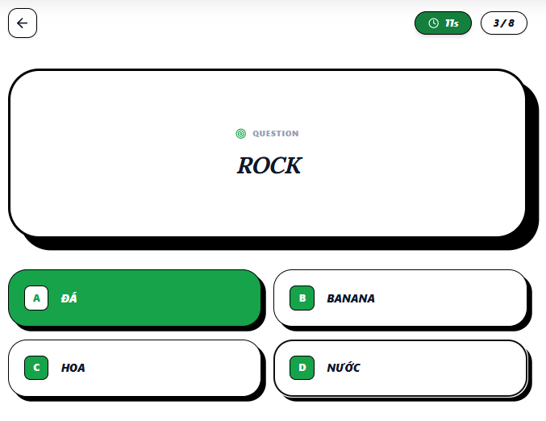 |  | 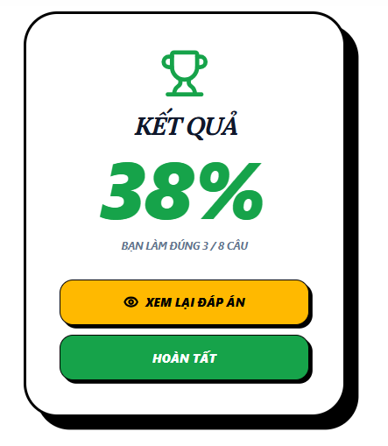 |  | 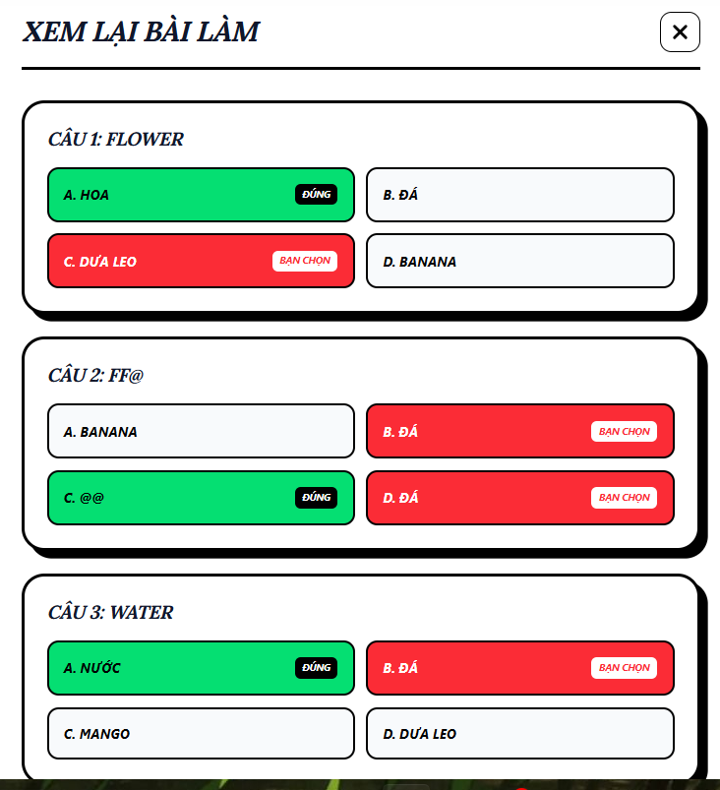
Test Case ID | Mô tả | Hành động | Điều kiện tiên quyết | Kết quả mong đợi | Kết quả thực tế | Kết quả |  |  | Kết quả |  |  | Chú thích
 |  |  |  |  |  | Vòng 1 |  |  | Vòng 2
 |  |  |  |  |  | Trạng thái | Ngày kiểm tra | Người kiểm tra | Trạng thái | Ngày kiểm tra | Người kiểm tra
GUI_SHOW Trang Kiểm tra
GUI-KT1 | [Quay lại] Button |  |  | - Text: Black - Icon: Arrow left - Border: Black - Shape: Circle / Rounded Square - Trạng thái: Enable | - Text: Black - Icon: Arrow left - Border: Black - Shape: Circle / Rounded Square - Trạng thái: Enable | Pass | 2026-03-04 | Hằng
GUI-KT2 | [Bộ đếm thời gian] Badge |  |  | - Text: White - Background: Dark Green - Icon: Clock | - Text: White - Background: Dark Green - Icon: Clock | Pass | 2026-03-04 | Hằng
GUI-KT3 | [Tiến độ câu hỏi] Badge |  |  | - Text: Black - Background: White - Border: Black | - Text: Black - Background: White - Border: Black | Pass | 2026-03-04 | Hằng
GUI-KT4 | [Khung câu hỏi] Panel |  |  | - Text: Blue -Dark (Bold, Center) - Label: Black - Border: Black - Shadow: Dày | - Text: Blue -Dark (Bold, Center) - Label: Black - Border: Black - Shadow: Dày | Pass | 2026-03-04 | Hằng
GUI-KT5 | [Đáp án A] Button (Selected) |  |  | - Text: White (Bold) - Background: Green - Border: Black | - Text: White (Bold) - Background: Green - Border: Black | Pass | 2026-03-04 | Hằng
GUI-KT6 | [Bảng kết quả] Text |  |  | -Text: black -Status: enable | -Text: black -Status: enable | Pass | 2026-03-04 | Hằng
GUI-KT7 | [Xem lại đáp án] Button |  |  | - Text: black (Bold) - Background: yellow - Border: Black | - Text: black (Bold) - Background: yellow - Border: Black | Pass | 2026-03-04 | Hằng
GUI-KT8 | [Hoàn tất] Button |  |  | - Text: White (Bold) - Background: Green - Border: Black | - Text: White (Bold) - Background: Green - Border: Black | Pass | 2026-03-04 | Hằng
GUI-KT9 | [Danh sách câu hỏi] box |  |  | -Text: black -Status: enable | -Text: black -Status: enable | Pass | 2026-03-04 | Hằng
GUI-KT10 | [Câu hỏi] text |  |  | -Text: black -Status: enable | -Text: black -Status: enable | Pass | 2026-03-04 | Hằng
GUI-KT11 | [Câu trả lời] text |  |  | -Text: black -Status: enable | -Text: black -Status: enable | Pass | 2026-03-04 | Hằng
GUI-KT12 | [Câu trả lời đúng] text |  |  | -Text: black -Status: enable -background: green | -Text: black -Status: enable -background: green | Pass | 2026-03-04 | Hằng
GUI-KT13 | [Câu trả lời sai] text |  |  | -Text: white -Status: enable -background: red | -Text: white -Status: enable -background: red | Pass | 2026-03-04 | Hằng
GUI-KT14 | [x] button |  |  | -Text: black -Status: enable -Border: black | -Text: black -Status: enable -Border: black | Pass | 2026-03-04 | Hằng
FUNCTION_SHOW Trang Kiểm tra
FUNC-KT1 | Vào màn làm bài | 1. Mở màn hình làm bài | Người dùng đã chọn bộ câu hỏi | Hiển thị đầy đủ: Quay lại, Timer, Tiến độ, Câu hỏi, Đáp án | Hiển thị đầy đủ: Quay lại, Timer, Tiến độ, Câu hỏi, Đáp án | Pass | 2026-03-04 | Hằng | Pass | 20/4/2026 | Hằng
FUNC-KT2 | Làm bài cơ bản | 1. Quan sát câu hỏi 2. Chọn 1 đáp án | Có ít nhất 4 câu hỏi | Hiển thị đúng câu hỏi Chọn được 1 đáp án Tiến độ tăng Tự động sang câu tiếp | Hiển thị đúng câu hỏi Chọn được 1 đáp án Tiến độ tăng Tự động sang câu tiếp | Pass | 2026-03-04 | Hằng | Pass | 20/4/2026 | Hằng
FUNC-KT3 | Làm bài mà bài không có đủ 4 câu hỏi | 1. Mở màn hình làm bài | Có tồn tại folder | Báo lỗi "Folder phải có ít nhất 4 thẻ" | Vẫn hiển thị trang làm bài nhưng lỗi dữ liệu | Fail | 2026-03-04 | Hằng | Pass | 20/4/2026 | Hằng
FUNC-KT4 | Theo dõi thời gian | 1. Quan sát timer | Bài đang chạy | Thời gian giảm đúng từng giây | Thời gian giảm đúng từng giây | Pass | 2026-03-04 | Hằng | Pass | 20/4/2026 | Hằng
FUNC-KT5 | Xem tiến độ làm bài | 1. Quan sát badge tiến độ | Đang làm bài | Hiển thị đúng dạng x / tổng | Hiển thị đúng dạng x / tổng | Pass | 2026-03-04 | Hằng | Pass | 20/4/2026 | Hằng
FUNC-KT6 | Làm hết bài | 1. Trả lời tất cả câu | Có nhiều câu | Tiến độ đạt 100% Hiển thị bảng kết quả với số % làm đúng | Tiến độ đạt 100% Hiển thị bảng kết quả với số % làm đúng | Pass | 2026-03-04 | Hằng | Pass | 20/4/2026 | Hằng
FUNC-KT7 | Quay lại khi đang làm bài | 1. Click [Quay lại] | Đang làm bài | Hiển thị "Bạn có chắc chắn muốn quay lại?" | quay về màn hình trước ngay | Fail | 2026-03-04 | Hằng | Pass | 20/4/2026 | Hằng
FUNC-KT8 | Làm bài với dữ liệu bất thường | 1. Nhập/chọn liên tục nhanh | Có câu hỏi | Không lỗi Không chọn nhiều đáp án | Không lỗi Không chọn nhiều đáp án | Pass | 2026-03-04 | Hằng | Pass | 20/4/2026 | Hằng
FUNC-KT9 | Xem lại đáp án sau khi hoàn thành bài kiểm tra | 1. Hoàn thành bài kiểm tra 2. Nhấn xem lại đáp án | Có bài kiểm tra hợp lệ | Hiển thị bảng Xem lại bài làm chi tiết đáp án được chọn, đáp án đúng, đáp án sai | Hiển thị bảng Xem lại bài làm chi tiết đáp án được chọn, đáp án đúng, đáp án sai | Pass | 2026-03-04 | Hằng | Pass | 20/4/2026 | Hằng

Quản lý tài liệu học tập
Project Name | HỆ THỐNG THÔNG MINH HỖ TRỢ QUẢN LÝ VÀ TỐI ƯU HÓA LỘ TRÌNH HỌC TẬP CÁ NHÂN
Module Code | Quản lý tài liệu học tập
 | Hoàn thành | Lỗi | Chưa kiểm tra | Bị chặn | Tổng lần kiểm tra
Round 1 | 29 | 0 | 0 | 0 | 29
Round 2 | 14 | 0 | 0 | 0 | 14
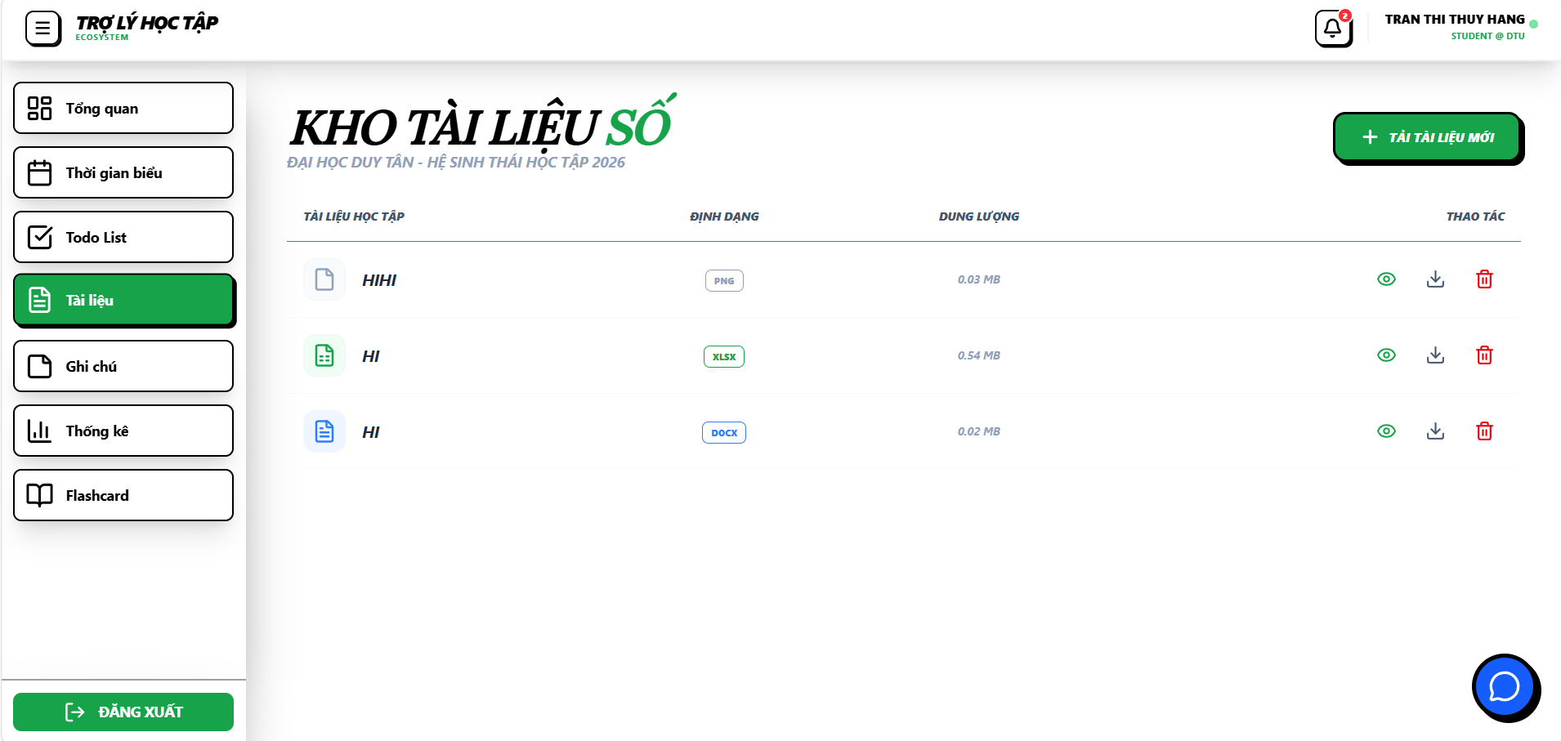

Test Case ID | Mô tả | Hành động | Điều kiện tiên quyết | Kết quả mong đợi | Kết quả thực tế | Kết quả |  |  | Kết quả |  |  | Chú thích
 |  |  |  |  |  | Vòng 1 |  |  | Vòng 2
 |  |  |  |  |  | Trạng thái | Ngày kiểm tra | Người kiểm tra | Trạng thái | Ngày kiểm tra | Người kiểm tra
GUI_SHOW Quản lý tài liệu học tập
GUI-CBAI01 | [Label] “KHO TÀI LIỆU SỐ” |  |  | Label: white Status: enable | Label : white Status : enable | Pass | 15/4/2026 | Nhi
GUI-CBAI02 | [Button] “+ TẢI TÀI LIỆU MỚI” |  |  | Button: green Status: enable Click responsive | Button: green Status: enable Click responsive | Pass | 15/4/2026 | Nhi
GUI-CBAI03 | [Icon] Xem tài liệu |  |  | Icon: enable Click responsive | Icon: enable Click responsive | Pass | 15/4/2026 | Nhi
GUI-CBAI04 | [Icon] Tải xuống |  |  | Icon: enable Click responsive | Icon: enable Click responsive | Pass | 15/4/2026 | Nhi
GUI-CBAI05 | [Icon] Xóa tài liệu |  |  | Icon: enable Click responsive | Icon: enable Click responsive | Pass | 15/4/2026 | Nhi
GUI-CBAI06 | [Sidebar] “Tài liệu” |  |  | Label: white Status: enable Click responsive | Label: white Status: enable Click responsive | Pass | 15/4/2026 | Nhi
GUI-CBAI07 | [Textbox] “TÊN TÀI LIỆU” |  |  | Textbox: enable | Textbox: enable | Pass | 15/4/2026 | Nhi
GUI-CBAI08 | [Button] “CHOOSE FILE” |  |  | Button: green Status: enable Click responsive | Button: green Status: enable Click responsive | Pass | 15/4/2026 | Nhi
GUI-CBAI09 | [Label] “PDF AND FILES” |  |  | Label: black Status: enable | Label : black Status : enable | Pass | 15/4/2026 | Nhi
GUI-CBAI10 | [Button] “LƯU VÀO HỆ THỐNG” |  |  | Button: green Status: enable Click responsive | Button: green Status: enable Click responsive | Pass | 15/4/2026 | Nhi
GUI-CBAI11 | [Textbox] “No file chosen” |  |  | Text color : black Status : enable | Text color : black Status : enable | Pass | 15/4/2026 | Nhi
GUI-CBAI12 | [Header] “TÀI LIỆU HỌC TẬP” |  |  | Label: black Status: enable | Label: black Status: enable | Pass | 15/4/2026 | Nhi
GUI-CBAI13 | [Header] “ĐỊNH DẠNG” |  |  | Label: black Status: enable | Label: black Status: enable | Pass | 15/4/2026 | Nhi
GUI-CBAI14 | [Header] “DUNG LƯỢNG” |  |  | Label: black Status: enable | Label: black Status: enable | Pass | 15/4/2026 | Nhi
GUI-CBAI15 | [Header] “THAO TÁC” |  |  | Label: black Status: enable | Label: black Status: enable | Pass | 15/4/2026 | Nhi

FUNCTION_SHOW Quản Lý Tài Liệu Học Tập
FUNC-TKHT01 | Kiểm tra đăng nhập hệ thống | 1. Nhập tài khoản và mật khẩu 2. Click “Đăng nhập” | Đăng nhập thành công vào hệ thống | Đăng nhập thành công vào hệ thống | Đăng nhập thành công vào hệ thống | Pass | 15/4/2026 | Nhi | Pass | 20/4/2026 | Nhi
FUNC-TKHT02 | Kiểm tra xem thời khóa biểu | 1. Đăng nhập 2. Click “Thời gian biểu” | Đăng nhập thành công vào hệ thống | Hiển thị lịch học tuần hiện tại | Hiển thị lịch học tuần hiện tại | Pass | 15/4/2026 | Nhi | Pass | 20/4/2026 | Nhi
FUNC-TKHT03 | Kiểm tra mở cửa sổ tai lên tài liệu mới | 1. Đăng nhập 2. Click “+ Tải tài liệu mới” | Đăng nhập thành công vào hệ thống | Hiển thị pop-up “TẢI TÀI LIỆU LÊN” | Hiển thị pop-up “TẢI TÀI LIỆU LÊN” | Pass | 15/4/2026 | Nhi | Pass | 20/4/2026 | Nhi
FUNC-TKHT04 | Kiểm tra nhập tên tài liệu | 1. Đăng nhập 2. Click “+ Tải tài liệu mới” 3. Nhập tên file vào ô “Tên tài liệu” | Đăng nhập thành công vào hệ thống | Tên file hiển thị trong textbox | Tên file hiển thị trong textbox | Pass | 15/4/2026 | Nhi | Pass | 20/4/2026 | Nhi
FUNC-TKHT05 | Kiểm tra chọn file từ thiết bị | 1. Đăng nhập 2 . Click “+ Tải tài liệu mới” 3. Click “+ Tải tài liệu mới” ,click “Choose File” 4.Chọn file hợp lệ | Đăng nhập thành công vào hệ thống | Hiển thị tên file đã chọn | Hiển thị tên file đã chọn | Pass | 15/4/2026 | Nhi | Pass | 20/4/2026 | Nhi
FUNC-TKHT06 | Kiểm tra hiển thị định dạng cho phép | 1. Đăng nhập 2. Click “+ Tải tài liệu mới” | Đăng nhập thành công vào hệ thống | Hiển thị label “PDF AND FILES” | Hiển thị label “PDF AND FILES” | Pass | 15/4/2026 | Nhi | Pass | 20/4/2026 | Nhi
FUNC-TKHT07 | Kiểm tra lưu tài liệu hợp lệ | 1. Đăng nhập và click và tải lên tài liệu mới 2. Nhập tên file 3. Chọn file hợp lệ 4. Click “Lưu vào hệ thống” | Đăng nhập thành công vào hệ thống | File được lưu vào kho tài liệu số | File được lưu vào kho tài liệu số | Pass | 15/4/2026 | Nhi | Pass | 20/4/2026 | Nhi
FUNC-TKHT08 | Kiểm tra upload sai định dạng | 1. Đăng nhập 2. Chọn file không đúng định dạng 3. ưu vào hệ thống” | Đăng nhập thành công vào hệ thống | Hiển thị thông báo lỗi | Hiển thị thông báo lỗi | Fail | 15/4/2026 | Nhi | Pass | 20/4/2026 | Nhi
FUNC-TKHT09 | Kiểm tra upload không chọn file | 1. Đăng nhập và click và tải lên tài liệu mới 2. Không chọn file 3. Click “Lưu” | Đăng nhập thành công vào hệ thống | Hiển thị thông báo yêu cầu chọn file | Hiển thị thông báo yêu cầu chọn file | Pass | 15/4/2026 | Nhi | Pass | 20/4/2026 | Nhi
FUNC-TKHT10 | Kiểm tra upload nhập tên file | 1. Đăng nhập và click và tải lên tài liệu mới 2. Nhập tên file 3. Click “Lưu” | Đăng nhập thành công vào hệ thống | Không thể nhập tên file | Không thể nhập tên file | Fail | 15/4/2026 | Nhi | Pass | 20/4/2026 | Nhi
FUNC-TKHT11 | Kiểm tra đóng cửa sổ upload | 1. Đăng nhập và click và tải lên tài liệu mới 2. Click nút “X” | Đăng nhập thành công vào hệ thống | Pop-up đóng, quay lại giao diện tài liệu | Pop-up đóng, quay lại giao diện tài liệu | Pass | 15/4/2026 | Nhi | Pass | 20/4/2026 | Nhi
FUNC-TKHT12 | Kiểm tra nút xóa tài liệu | 1. Đăng nhập 2. Click vào nút xóa tài liệu | Đăng nhập thành công vào hệ thống | Xóa tài liệu thành công | Xóa tài liệu thành công | Fail | 15/4/2026 | Nhi | Pass | 20/4/2026 | Nhi
FUNC-TKHT13 | Kiểm tra nút tải về tài liệu | 1. Đăng nhập 2. Click nút tải về tài liệu 3.Xác nhận cho phép tải tài liệu về máy | Đăng nhập thành công vào hệ thống | Tải xuống tài liệu thành công | Tải xuống tài liệu thành công | Pass | 15/4/2026 | Nhi | Pass | 20/4/2026 | Nhi
FUNC-TKHT14 | Kiểm tra nút xem tài liệu | 1. Đăng nhập 2. Click nút xem tài liệu | Đăng nhập thành công vào hệ thống | Hiển thị tài liệu cần xem | Hiển thị tài liệu cần xem | Pass | 15/4/2026 | Nhi | Pass | 20/4/2026 | Nhi

Quản lý ghi chú cá nhân
Project Name | HỆ THỐNG THÔNG MINH HỖ TRỢ QUẢN LÝ VÀ TỐI ƯU HÓA LỘ TRÌNH HỌC TẬP CÁ NHÂN
Module Code | Quản lý ghi chú cá nhân
 | Hoàn thành | Lỗi | Chưa kiểm tra | Bị chặn | Tổng lần kiểm tra
Round 1 | 37 | 0 | 0 | 0 | 37
Round 2 | 16 | 0 | 0 | 0 | 16

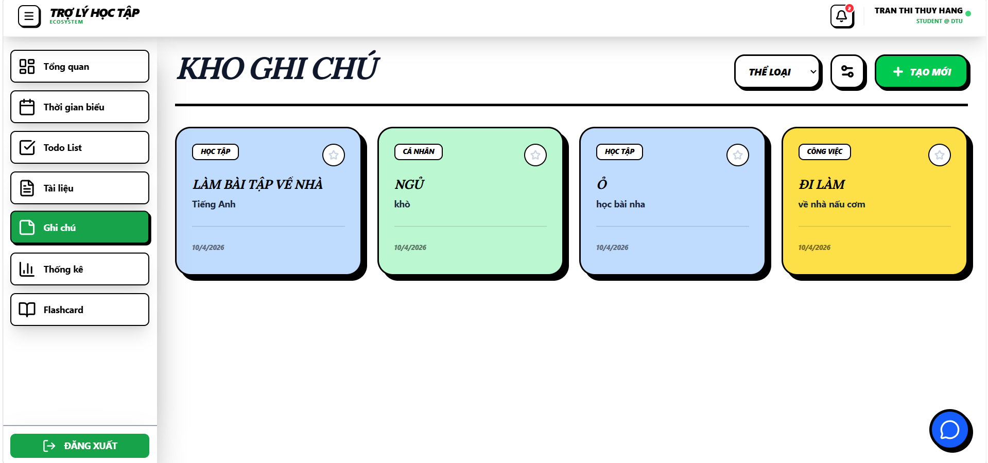

Test Case ID | Mô tả | Hành động | Điều kiện tiên quyết | Kết quả mong đợi | Kết quả thực tế | Kết quả |  |  | Kết quả |  |  | Chú thích
 |  |  |  |  |  | Vòng 1 |  |  | Vòng 2
 |  |  |  |  |  | Trạng thái | Ngày kiểm tra | Người kiểm tra | Trạng thái | Ngày kiểm tra | Người kiểm tra
GUI_SHOW Quản lý ghi chú cá nhân
GUI-CBAI01 | [Label] “KHO GHI CHÚ” |  |  | Label: white Status: enable | Label : white Status : enable | Pass | 15/4/2026 | Hoàng
GUI-CBAI02 | [Button] “+ TẠO MỚI” |  |  | Button: green Status: enable Click responsive | Button: green Status: enable Click responsive | Pass | 15/4/2026 | Hoàng
GUI-CBAI03 | [Button] “THỂ LOẠI” |  |  | Button: white Status: enable Click responsive | Button: white Status: enable Click responsive | Pass | 15/4/2026 | Hoàng
GUI-CBAI04 | [Icon] Lọc ghi chú |  |  | Icon: enable Click responsive | Icon: enable Click responsive | Pass | 15/4/2026 | Hoàng
GUI-CBAI05 | [Textbox] “Tiêu đề ghi chú” |  |  | Textbox: enable Text color black | Textbox: enable Text color black | Pass | 15/4/2026 | Hoàng
GUI-CBAI06 | [Textbox] “Nội dung ghi chú” |  |  | Textbox: enable Text color black | Textbox: enable Text color black | Pass | 15/4/2026 | Hoàng
GUI-CBAI07 | [Button] “LƯU” |  |  | Button: green Status: enable Click responsive | Button: green Status: enable Click responsive | Pass | 15/4/2026 | Hoàng
GUI-CBAI08 | [Icon] Sửa ghi chú |  |  | Icon: enable Click responsive | Icon: enable Click responsive | Pass | 15/4/2026 | Hoàng
GUI-CBAI09 | [Icon] Xóa ghi chú |  |  | Icon: enable Click responsive | Icon: enable Click responsive | Pass | 15/4/2026 | Hoàng
GUI-CBAI10 | [Card] “HỌC TẬP” |  |  | Card: blue Status: enable | Card: blue Status: enable | Pass | 15/4/2026 | Hoàng
GUI-CBAI11 | [Card] “CÁ NHÂN” |  |  | Card: blue Status: enable | Card: blue Status: enable | Pass | 15/4/2026 | Hoàng
GUI-CBAI12 | [Card] “CÔNG VIỆC” |  |  | Card: blue Status: enable | Card: blue Status: enable | Pass | 15/4/2026 | Hoàng
GUI-CBAI13 | [Button] “ĐĂNG XUẤT” |  |  | Button: green Status: enable Click responsive | Button: green Status: enable Click responsive | Pass | 15/4/2026 | Hoàng
GUI-CBAI14 | [Label] “QUẢN LÝ THỂ LOẠI” |  |  | Label: white Status: enable | Label: white Status: enable | Pass | 15/4/2026 | Hoàng
GUI-CBAI15 | [Textbox] “TÊN LOẠI…” |  |  | Textbox: enable Text color black | Textbox: enable Text color black | Pass | 15/4/2026 | Hoàng
GUI-CBAI16 | [Button] “+” (Thêm loại) |  |  | Button: green Status: enable Click responsive | Button: green Status: enable Click responsive | Pass | 15/4/2026 | Hoàng
GUI-CBAI17 | [Icon] Chỉnh sửa loại |  |  | Icon: enable Click responsive | Icon: enable Click responsive | Pass | 15/4/2026 | Hoàng
GUI-CBAI18 | [Label] “GHI CHÚ MỚI” |  |  | Label: white Status: enable | Label: white Status: enable | Pass | 15/4/2026 | Hoàng
GUI-CBAI19 | [Textbox] “NỘI DUNG” |  |  | Textbox: enable Text color black | Textbox: enable Text color black | Pass | 15/4/2026 | Hoàng
GUI-CBAI20 | [Button] “TẠO GHI CHÚ” |  |  | Button: green Status: enable Click responsive | Button: green Status: enable Click responsive | Pass | 15/4/2026 | Hoàng
GUI-CBAI21 | [Button] Đóng popup |  |  | Button: green Status: enable Click responsive | Button: green Status: enable Click responsive | Pass | 15/4/2026 | Hoàng

FUNCTION_SHOW Quản Lý ghi chú cá nhân
FUNC-TKHT01 | Kiểm tra mở popup “Ghi chú mới” | 1. Đăng nhập 2. Click “+ Tạo mới” | Đăng nhập thành công vào hệ thống | Hiển thị popup “GHI CHÚ MỚI” | Hiển thị popup “GHI CHÚ MỚI” | Pass | 15/4/2026 | Hoàng | Pass | 20/4/2026 | Hoàng
FUNC-TKHT02 | Kiểm tra chọn phân loại | 1. Mở popup 2. Click dropdown “Phân loại” 3. Chọn “Học tập” | Đăng nhập thành công vào hệ thống | Dropdown hiển thị và chọn được loại | Dropdown hiển thị và chọn được loại | Pass | 15/4/2026 | Hoàng | Pass | 20/4/2026 | Hoàng
FUNC-TKHT03 | Kiểm tra nhập tiêu đề hợp lệ | 1. Mở popup 2. Nhập tiêu đề “Làm bài tập” | Đăng nhập thành công vào hệ thống | Textbox nhận dữ liệu, hiển thị với tiêu đề đã nhập | Textbox nhận dữ liệu, hiển thị với tiêu đề đã nhập | Pass | 15/4/2026 | Hoàng | Pass | 20/4/2026 | Hoàng
FUNC-TKHT04 | Kiểm tra nhập tiêu đề với kí tự đặc biệt | 1. Mở popup 2. Nhập tiêu đề với ký tự đặc biệt | Đăng nhập thành công vào hệ thống | Textbox nhận dữ liệu, hiển thị với tiêu đề đã nhập | Textbox nhận dữ liệu, hiển thị với tiêu đề đã nhập | Pass | 15/4/2026 | Hoàng | Pass | 20/4/2026 | Hoàng
FUNC-TKHT05 | Kiểm tra nhập tiêu đề với số | 1. Mở popup 2. Nhập tiêu đề với số "123" | Đăng nhập thành công vào hệ thống | Textbox nhận dữ liệu, hiển thị với tiêu đề đã nhập | Textbox nhận dữ liệu, hiển thị với tiêu đề đã nhập | Pass | 15/4/2026 | Hoàng | Pass | 20/4/2026 | Hoàng
FUNC-TKHT06 | Kiểm tra tạo ghi chú không nhập tiêu đề | 1. Mở popup 2. Không nhập tiêu đề 3. Nhập nội dung 4. Click “Tạo ghi chú” | Đăng nhập thành công vào hệ thống | Hiển thị thông báo lỗi “Please fill out this field” | Hiển thị thông báo lỗi “Please fill out this field” | Fail | 15/4/2026 | Hoàng | Pass | 20/4/2026 | Hoàng
FUNC-TKHT07 | Kiểm tra tạo ghi chú không nhập nội dung | 1. Mở popup 2. Nhập tiêu đề 3. Không nhập nội dung 4. Click “Tạo ghi chú | Đăng nhập thành công vào hệ thống | Hiển thị thông báo lỗi “Please fill out this field” | Hiển thị thông báo lỗi “Please fill out this field” | Fail | 15/4/2026 | Hoàng | Pass | 20/4/2026 | Hoàng
FUNC-TKHT08 | Kiểm tra đóng popup | 1. Mở popup 2. Click nút “X” | Đăng nhập thành công vào hệ thống | Popup đóng, quay lại giao diện ghi chú | Popup đóng, quay lại giao diện ghi chú | Pass | 15/4/2026 | Hoàng | Pass | 20/4/2026 | Hoàng
FUNC-TKHT09 | Kiểm tra mở giao diện “Quản lý thể loại” | 1. Đăng nhập 2. Click “Thể loại” | Đăng nhập thành công vào hệ thống | Hiển thị giao diện “QUẢN LÝ THỂ LOẠI” | Hiển thị giao diện “QUẢN LÝ THỂ LOẠI” | Pass | 15/4/2026 | Hoàng | Pass | 20/4/2026 | Hoàng
FUNC-TKHT10 | Kiểm tra textbox nhập tên loại | 1. Mở giao diện 2. Nhập tên loại vào ô “TÊN LOẠI” | Đăng nhập thành công vào hệ thống | Textbox nhận dữ liệu, hiển thị với tiêu đề đã nhập | Textbox nhận dữ liệu, hiển thị với tiêu đề đã nhập | Pass | 15/4/2026 | Hoàng | Pass | 20/4/2026 | Hoàng
FUNC-TKHT11 | Kiểm tra thêm loại hợp lệ | 1. Mở giao diện 2. Nhập tên loại hợp lệ 3. Click nút “+” | Đăng nhập thành công vào hệ thống | Thể loại mới được thêm vào danh sách, hiển thị thông báo “Thành công” | Thể loại mới được thêm vào danh sách, hiển thị thông báo “Thành công” | Pass | 15/4/2026 | Hoàng | Pass | 20/4/2026 | Hoàng
FUNC-TKHT12 | Kiểm tra thêm loại không nhập tên | 1. Mở giao diện 2. Không nhập tên loại 3. Click nút “+” | Đăng nhập thành công vào hệ thống | Hiển thị thông báo lỗi “Vui lòng nhập tên loại” | Hiển thị thông báo lỗi “Vui lòng nhập tên loại” | Fail | 15/4/2026 | Hoàng | Pass | 20/4/2026 | Hoàng
FUNC-TKHT13 | Kiểm tra chỉnh sửa thể loại | 1. Đăng nhập 2. Vào “Quản lý thể loại” 3. Click icon “Sửa” bên cạnh loại cần chỉnh sửa 4. Nhập tên mới 5. Chọn màu mới 6. Click nút xác nhận | Đăng nhập thành công vào hệ thống | Thể loại được cập nhật đúng với tên và màu mới | Thể loại được cập nhật đúng với tên và màu mới | Pass | 15/4/2026 | Hoàng | Pass | 20/4/2026 | Hoàng
FUNC-TKHT14 | Kiểm tra chỉnh sửa không nhập tên | 1. Đăng nhập 2. Vào “Quản lý thể loại" 3. Click icon “Sửa” 4. Xóa hết tên loại, không nhập mới 5. Click nút xác nhận | Đăng nhập thành công vào hệ thống | Hiển thị thông báo lỗi “Vui lòng nhập tên loại” | Hiển thị thông báo lỗi “Vui lòng nhập tên loại” | Pass | 15/4/2026 | Hoàng | Pass | 20/4/2026 | Hoàng
FUNC-TKHT15 | Kiểm tra xóa thể loại | 1. Đăng nhập 2. Vào “Quản lý thể loại” 3. Click icon “Xóa” bên cạnh loại cần xóa 4. Click “OK” trong popup xác nhận | Đăng nhập thành công vào hệ thống | Hiển thị thông báo lỗi “Không thể xóa ghi chú này” | Hiển thị thông báo lỗi “Không thể xóa ghi chú này” | Fail | 15/4/2026 | Hoàng | Pass | 20/4/2026 | Hoàng
FUNC-TKHT16 | Kiểm tra hủy xóa ghi chú | 1. Đăng nhập 2. Vào “Kho ghi chú” 3. Chọn ghi chú cần xóa 4. Click icon “Xóa” 5. Click “Cancel” trong popup xác nhận | Đăng nhập thành công vào hệ thống | Ghi chú không bị xóa, danh sách giữ nguyên | Ghi chú không bị xóa, danh sách giữ nguyên | Pass | 15/4/2026 | Hoàng | Pass | 20/4/2026 | Hoàng

Thống kê học tập
Project Name | THIẾT KẾ VÀ PHÁT TRIỂN NỀN TÁNG HỌC TẬP THÔNG MINH TÍCH HỢP TRỢ LÝ ẢO AI VÀ CÁ NHÂN HOÁ LỘ TRÌNH HỌC TẬP
Module Code | Thống kê học tập
 | Hoàn thành | Lỗi | Chưa kiểm tra | Bị chăn | Tổng số trường hợp thử nghiệm
Round 1 | 13 | 0 | 0 | 0 | 13
Round 2 | 7 | 0 | 0 | 0 | 7
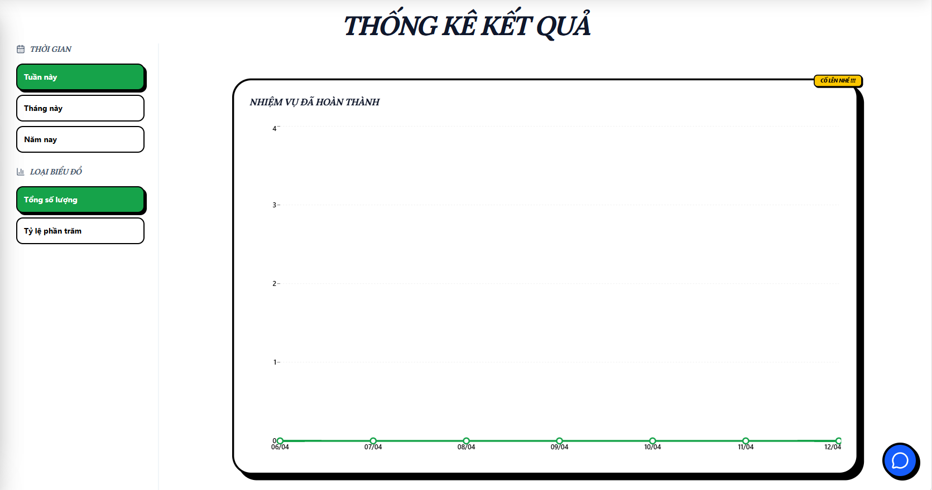
Test Case ID | Mô tả | Hành động | Điều kiện tiên quyết | Kết quả mong đợi | Kết quả thực tế | Kết quả |  |  | Kết quả |  |  | Chú thích
 |  |  |  |  |  | Vòng 1 |  |  | Vòng 2
 |  |  |  |  |  | Trạng thái | Ngày kiểm tra | Người kiểm tra | Trạng thái | Ngày kiểm tra | Người kiểm tra
GUI_SHOW Thống kê học tập
GUI-TKHT01 | [ Thống kê kết quả] Label |  |  | -Label : black -Status : enable | -Label : black -Status : enable | Pass | 2026-09-04 | Nhi
GUI-TKHT02 | [Tuần này] Button |  |  | -Text color : black -Status : enable | -Text color : black -Status : enable | Pass | 2026-09-04 | Nhi
GUI-TKHT03 | [Tháng này] Button |  |  | -Text color : black -Status : enable | -Text color : black -Status : enable | Pass | 2026-09-04 | Nhi
GUI-TKHT04 | [Năm này] Button |  |  | -Text color : black -Status : enable | -Text color : white -Status : enable | Pass | 2026-09-04 | Nhi
GUI-TKHT05 | [Tổng số lượng] Button |  |  | -Text color : black -Status : enable | -Text color : black -Status : enable | Pass | 2026-09-04 | Nhi
GUI-TKHT06 | [Tỷ lệ phần trăm] Button |  |  | -Text color : black -Status : enable | -Text color : white -Status : enable | Pass | 2026-09-04 | Nhi
FUNCTION_SHOW Thống kê học tập
FUNC-TKHT01 | Xác thực trang thống kê đang hiển thị | 1. Truy cập vào trang chủ 2. Chọn "Thống kê" ở sidebar | Đăng nhập thành công vào hệ thống | Hiển thị trang thống kê gồm có: - Label "Thống kê kết quả" - Button "Tuần này" - Button "Tháng này" - Button "Năm này" - Button "Tổng số lượng" - Button "Tỷ lệ phần trăm" - Biểu đồ hiển thị đúng theo mặc định | Hiển thị trang thống kê gồm có: - Label "Thống kê kết quả" - Button "Tuần này" - Button "Tháng này" - Button "Năm này" - Button "Tổng số lượng" - Button "Tỷ lệ phần trăm" - Biểu đồ hiển thị đúng theo mặc định | Pass | 2026-09-04 | Nhi | Pass | 20/4/2026 | Nhi
FUNC-TKHT02 | Kiểm tra biểu đồ hiển thị khi không có dữ liệu | 1. Truy cập vào trang chủ 2. Chọn "Thống kê" ở sidebar | Đăng nhập thành công vào hệ thống | Biểu đồ rỗng | Biểu đồ rỗng | Pass | 2026-09-04 | Nhi | Pass | 20/4/2026 | Nhi
FUNC-TKHT03 | Kiểm tra biểu đồ hiển thị theo tuần | 1. Truy cập vào trang thống kê 2. Chọn "Tuần này" | Đăng nhập thành công vào hệ thống | Dữ liệu hiển thị đúng theo 7 ngày gần nhất | Dữ liệu hiển thị đúng theo 7 ngày gần nhất | Pass | 2026-09-04 | Nhi | Pass | 20/4/2026 | Nhi
FUNC-TKHT04 | Kiểm tra biểu đồ hiển thị theo tháng | 1. Truy cập vào trang thống kê 2. Chọn "Tháng này" | Đăng nhập thành công vào hệ thống | Dữ liệu hiển thị đúng theo ngày trong tháng | Dữ liệu hiển thị đúng theo ngày trong tháng | Pass | 2026-09-04 | Nhi | Pass | 20/4/2026 | Nhi
FUNC-TKHT05 | Kiểm tra biểu đồ hiển thị theo năm | 1. Truy cập vào trang thống kê 2. Chọn "Năm này" | Đăng nhập thành công vào hệ thống | Dữ liệu hiển thị đúng theo tháng trong năm | Dữ liệu hiển thị đúng theo tháng trong năm | Pass | 2026-09-04 | Nhi | Pass | 20/4/2026 | Nhi
FUNC-TKHT06 | Kiểm tra biểu đồ hiển thị theo tổng số lượng | 1. Truy cập vào trang thống kê 2. Chọn "Tổng số lượng" | Đăng nhập thành công vào hệ thống | Dữ liệu hiển thị đúng theo tổng số todolist đã hoàn thành | Dữ liệu hiển thị đúng theo tổng số todolist đã hoàn thành | Pass | 2026-09-04 | Nhi | Pass | 20/4/2026 | Nhi
FUNC-TKHT07 | Kiểm tra biểu đồ hiển thị theo tỷ lệ phần trăm | 1. Truy cập vào trang thống kê 2. Chọn "Tỷ lệ phần trăm" | Đăng nhập thành công vào hệ thống | Dữ liệu hiển thị đúng theo tỷ lệ phần trăm todolist đã hoàn thành | Dữ liệu hiển thị đúng theo tỷ lệ phần trăm todolist đã hoàn thành | Pass | 2026-09-04 | Nhi | Pass | 20/4/2026 | Nhi

Chatbot AI
Project Name | THIẾT KẾ VÀ PHÁT TRIỂN NỀN TÁNG HỌC TẬP THÔNG MINH TÍCH HỢP TRỢ LÝ ẢO AI VÀ CÁ NHÂN HOÁ LỘ TRÌNH HỌC TẬP
Module Code | Chatbot AI
 | Hoàn thành | Lỗi | Chưa kiểm tra | Bị chăn | Tổng số trường hợp thử nghiệm
Round 1 | 9 | 2 | 0 | 0 | 9
Round 2 | 5 | 0 | 0 | 0 | 5
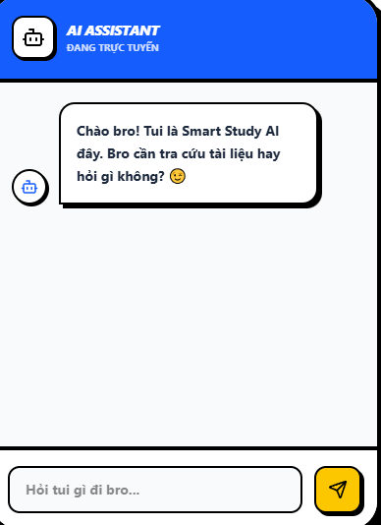
Test Case ID | Mô tả | Hành động | Điều kiện tiên quyết | Kết quả mong đợi | Kết quả thực tế | Kết quả |  |  | Kết quả |  |  | Chú thích
 |  |  |  |  |  | Vòng 1 |  |  | Vòng 2
 |  |  |  |  |  | Trạng thái | Ngày kiểm tra | Người kiểm tra | Trạng thái | Ngày kiểm tra | Người kiểm tra
GUI_SHOW Thống kê học tập
GUI-CBAI01 | [ AI ASSISTANT ] Label |  |  | -Label : white -Status : enable | -Label : white -Status : enable | Pass | 2026-09-04 | Hoàng
GUI-CBAI02 | [ĐANG TRỰC TUYẾN] Label |  |  | -Text color : white -Status : enable | -Text color : white -Status : enable | Pass | 2026-09-04 | Hoàng
GUI-CBAI03 | [Ô nhập tin nhắn] Textbox |  |  | -Text color : black -Status : enable | -Text color : black -Status : enable | Pass | 2026-09-04 | Hoàng
GUI-CBAI04 | [Icon] Button |  |  | -Text color : yellow -Status : enable | -Text color : yellow -Status : enable | Pass | 2026-09-04 | Hoàng
FUNCTION_SHOW Thống kê học tập
FUNC-CBAI01 | Kiểm tra khi chatbot api lỗi | 1. Truy cập vào trang chủ 2. Chọn bong bóng chat ở góc phải màn hình | Đăng nhập thành công vào hệ thống | Chatbot chuyển trạng thái "Đang trực tuyến" thành "Offline" | Chatbot chuyển trạng thái "Đang trực tuyến" thành "Offline" | Pass | 2026-09-04 | Hoàng | Pass | 20/4/2026 | Hoàng
FUNC-CBAI02 | Kiểm tra khi chatbot mất kết nối | 1. Truy cập vào trang chủ 2. Chọn bong bóng chat ở góc phải màn hình | Đăng nhập thành công vào hệ thống | Chatbot trả lời "Lỗi kết nối AI, vui lòng thử lại sau" | Chatbot trả lời "Lỗi kết nối AI, vui lòng thử lại sau" | Pass | 2026-09-04 | Hoàng | Pass | 20/4/2026 | Hoàng
FUNC-CBAI03 | Kiểm tra khi gửi tin nhắn rỗng cho chatbot | 1. Truy cập vào trang chủ 2. Chọn bong bóng chat ở góc phải màn hình 3. Không nhập gì 4. Bấm nút gửi | Đăng nhập thành công vào hệ thống | Không gửi | Không gửi | Pass | 2026-09-04 | Hoàng | Pass | 20/4/2026 | Hoàng
FUNC-CBAI04 | Kiểm tra khi gửi tin nhắn dài cho chatbot | 1. Truy cập vào trang chủ 2. Chọn bong bóng chat ở góc phải màn hình 3. Nhập 100 ký tự 4. Bấm nút gửi | Đăng nhập thành công vào hệ thống | Xuống dòng khi ký tự đã dài quá khung chat | Không xuống dòng | Fail | 2026-09-04 | Hoàng | Pass | 20/4/2026 | Hoàng
FUNC-CBAI05 | Kiểm tra lưu lịch sử trò chuyện | 1. Truy cập vào trang chủ 2. Chọn bong bóng chat ở góc phải màn hình | Đăng nhập thành công vào hệ thống | Lưu lại lịch sử chat | Không lưu | Fail | 2026-09-04 | Hoàng | Pass | 20/4/2026 | Hoàng

